Resumen
Magnitud de la migración permanente mexicana en Estados Unidos, 2017.
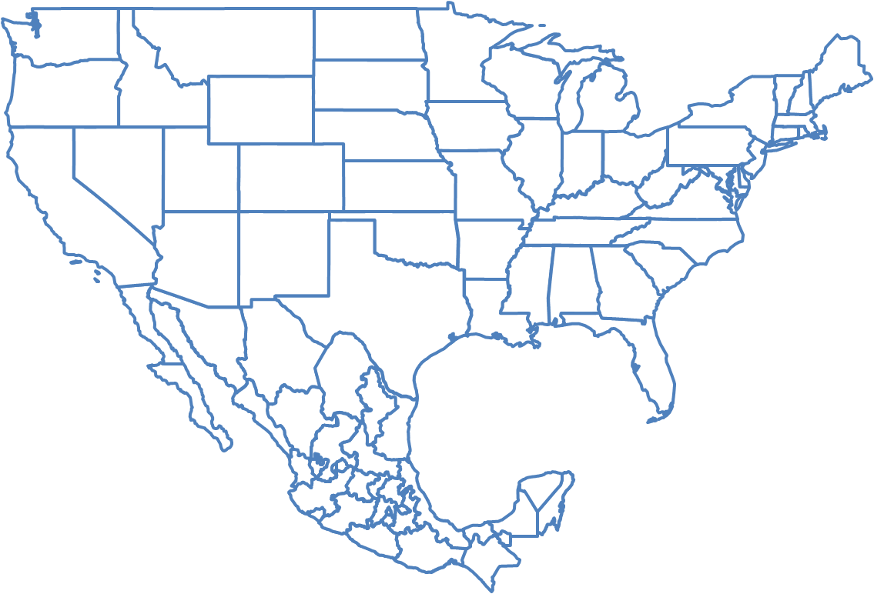

FUENTE: Estimaciones de la Dirección General de Información y Participación Social con base en Bureau of Census, Current Population Survey (CPS), marzo de 2017.

Mexicanos en EU
Población nacida en México residente en Estados Unidos por año de captación
Año | Habitantes en EU nacidos en México
1994 | 6,485,253
1995 | 6,960,895
1996 | 6,894,788
1997 | 7,298,244
1998 | 7,382,352
1999 | 7,429,127
2000 | 8,072,288
2001 | 8,494,016
2002 | 9,900,414
2003 | 10,237,189
2004 | 10,739,692
2005 | 11,026,774
2006 | 11,132,121
2007 | 11,811,732
2008 | 11,845,294
2009 | 11,869,487
2010 | 11,872,689
2011 | 11,644,423
2012 | 11,877,703
2013 | 11,778,922
2014 | 11,458,134
2015 | 12,211,129
2016 | 12,006,942
2017 | 12,181,388

FUENTE: Estimaciones de la Dirección General de Información y Participación Social con base en Bureau of Census, Current Population Survey (CPS), marzo de 1994 a 2017.

Flujo
Flujo anual estimadoMéxico a Estados Unidos
Año | Flujo anual | Pob. Total de Estados Unidos | Tasa por cada 10,000 habitantes
1994 | 337,796 | 259,752,595 | 13.0
1995 | 332,085 | 262,104,729 | 12.7
1996 | 308,363 | 264,314,164 | 11.7
1997 | 297,545 | 266,792,407 | 11.2
1998 | 294,087 | 269,093,736 | 10.9
1999 | 288,229 | 271,742,834 | 10.6
2000 | 354,258 | 274,087,002 | 12.9
2001 | 404,344 | 276,540,351 | 14.6
2002 | 472,896 | 282,081,971 | 16.8
2003 | 534,095 | 285,933,410 | 18.7
2004 | 548,921 | 288,280,465 | 19.0
2005 | 546,659 | 291,155,384 | 18.8
2006 | 525,788 | 293,834,358 | 17.9
2007 | 424,292 | 296,824,002 | 14.3
2008 | 404,719 | 299,105,719 | 13.5
2009 | 348,063 | 301,482,827 | 11.5
2010 | 317,215 | 304,279,926 | 10.4
2011 | 217,015 | 306,109,661 | 7.1
2012 | 201,174 | 308,827,259 | 6.5
2013 | 158,592 | 311,116,170 | 5.1
2014 | 161,379 | 313,395,422 | 5.1
2015 | 182,915 | 316,167,949 | 5.8
2016 | 158,650 | 318,868,490 | 5.0
2017 | 159,747 | 320,371,997 | 5.0

FUENTE: Estimaciones de la Dirección General de Información y Participación Social con base en Bureau of Census, Current Population Survey (CPS), marzo de 1994 a 2017.

Nota:
La serie es útil para hacer una estimación de los flujos, pero la alternativa de la EMIF es mejor para este propósito.
Utiliza la pregunta ¿Cuándo llegaste a los EE.UU. para establecerte? para la población nacida en México residente en Estados Unidos,
similar a un indicador de inmigración reciente de mexicanos a Estados Unidos.

